RESUMEN PY
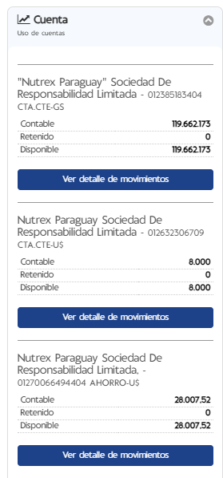
Empresa | Nutrex_Paraguay_SRL |  |  |  | Saldos bancarios
Fecha Pago Cargado Tesoreria | 2026-03-12

PAGOS CON FACTURA |  | Banco
 |  | Banco Continental | Banco Continental
Orden de Pago | Proveedor | PYG | USD
Total general
 |  |  |  |  |  | A PAGAR
 |  |  |  |  |  | SUMA USD: | -
 |  |  |  |  |  | SUMA PYG: | 5,517,303
DYNAMICS |  | BANCO
 |  | Banco Itau | BANCO CONTINENTAL
Orden de Pago | Proveedor | USD | PYG | USD
OP45646 | ASEGURADORA DEL ESTE S.A. |  | 4,681,818
OP45648 | COPACO S.A. |  | 835,485
Total general |  |  | 5,517,303.00 | -

Empresa | Nutrex Paraguay SRL
Fecha Pago Cargado Tesoreria | 2026-03-12

Pagos adicionales |  | Banco
 |  | Banco Continental | Banco Continental
Etiquetas de fila | Proveedor | PYG | USD
Total general

